Tabella A_1
Matematica • Gradi 4–5
Tabella A_1: Incremento medio nei punteggi di matematica e distribuzione delle variazioni

 |  | Paese | Grado 4 Punteggio medio |  | Grado 5 Punteggio medio |  | Incremento nei punteggi |  | Distribuzione delle variazioni nei punteggi
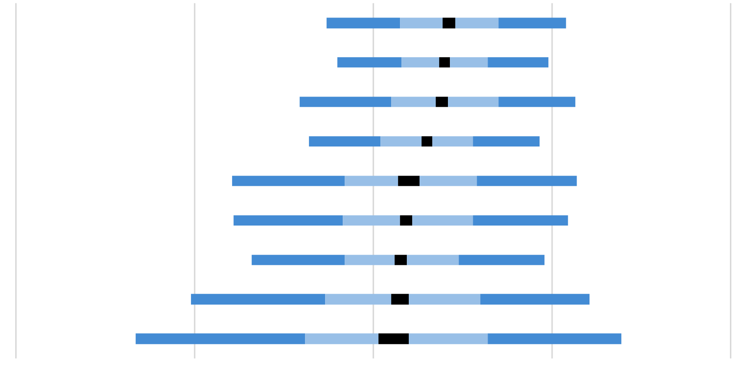
 |  | Slovenia | 513 | (1.8) | 555 | (1.9) | 42 | (1.7)
 |  | Rep. di Corea | 595 | (2.5) | 635 | (2.5) | 40 | (1.6)
 | 2 | Italia | 512 | (2.7) | 550 | (2.7) | 38 | (1.9)
 | 2 | Svezia | 531 | (2.7) | 560 | (2.8) | 30 | (1.6)
 | 1 | Georgia | 497 | (3.2) | 517 | (3.2) | 20 | (3.1)
 | 2 | Montenegro | 476 | (1.8) | 494 | (1.6) | 18 | (1.7)
 | 2 | Rep. del Kosovo | 451 | (3.1) | 467 | (3.4) | 16 | (1.8)
 |  | Macedonia del Nord | 473 | (3.2) | 488 | (3.5) | 15 | (2.5)
 |  | Giordania | 428 | (5.3) | 440 | (4.7) | 12 | (4.5)
0
100
200
-100
-200

Intervallo di confidenza della media 95% (±2SE)
Percentili della distribuzione
5°
25°
75°
95°
 | ( ) Gli errori standard sono riportati tra parentesi. I risultati sono arrotondati al numero intero più vicino (in alcuni casi i totali non sono del tutto coerenti). Per le note sulla copertura della popolazione fare riferimento all'Appendice Internazionale A.2 note 1 e 2.

 | FONTE: IEA's Trends in International Matematica and Science Study - TIMSS 2023 Longitudinal

Tabella A_2
Matematica • Gradi 4–5
Tabella A_2: Punteggi medi degli studenti in matematica e distribuzione del punteggio

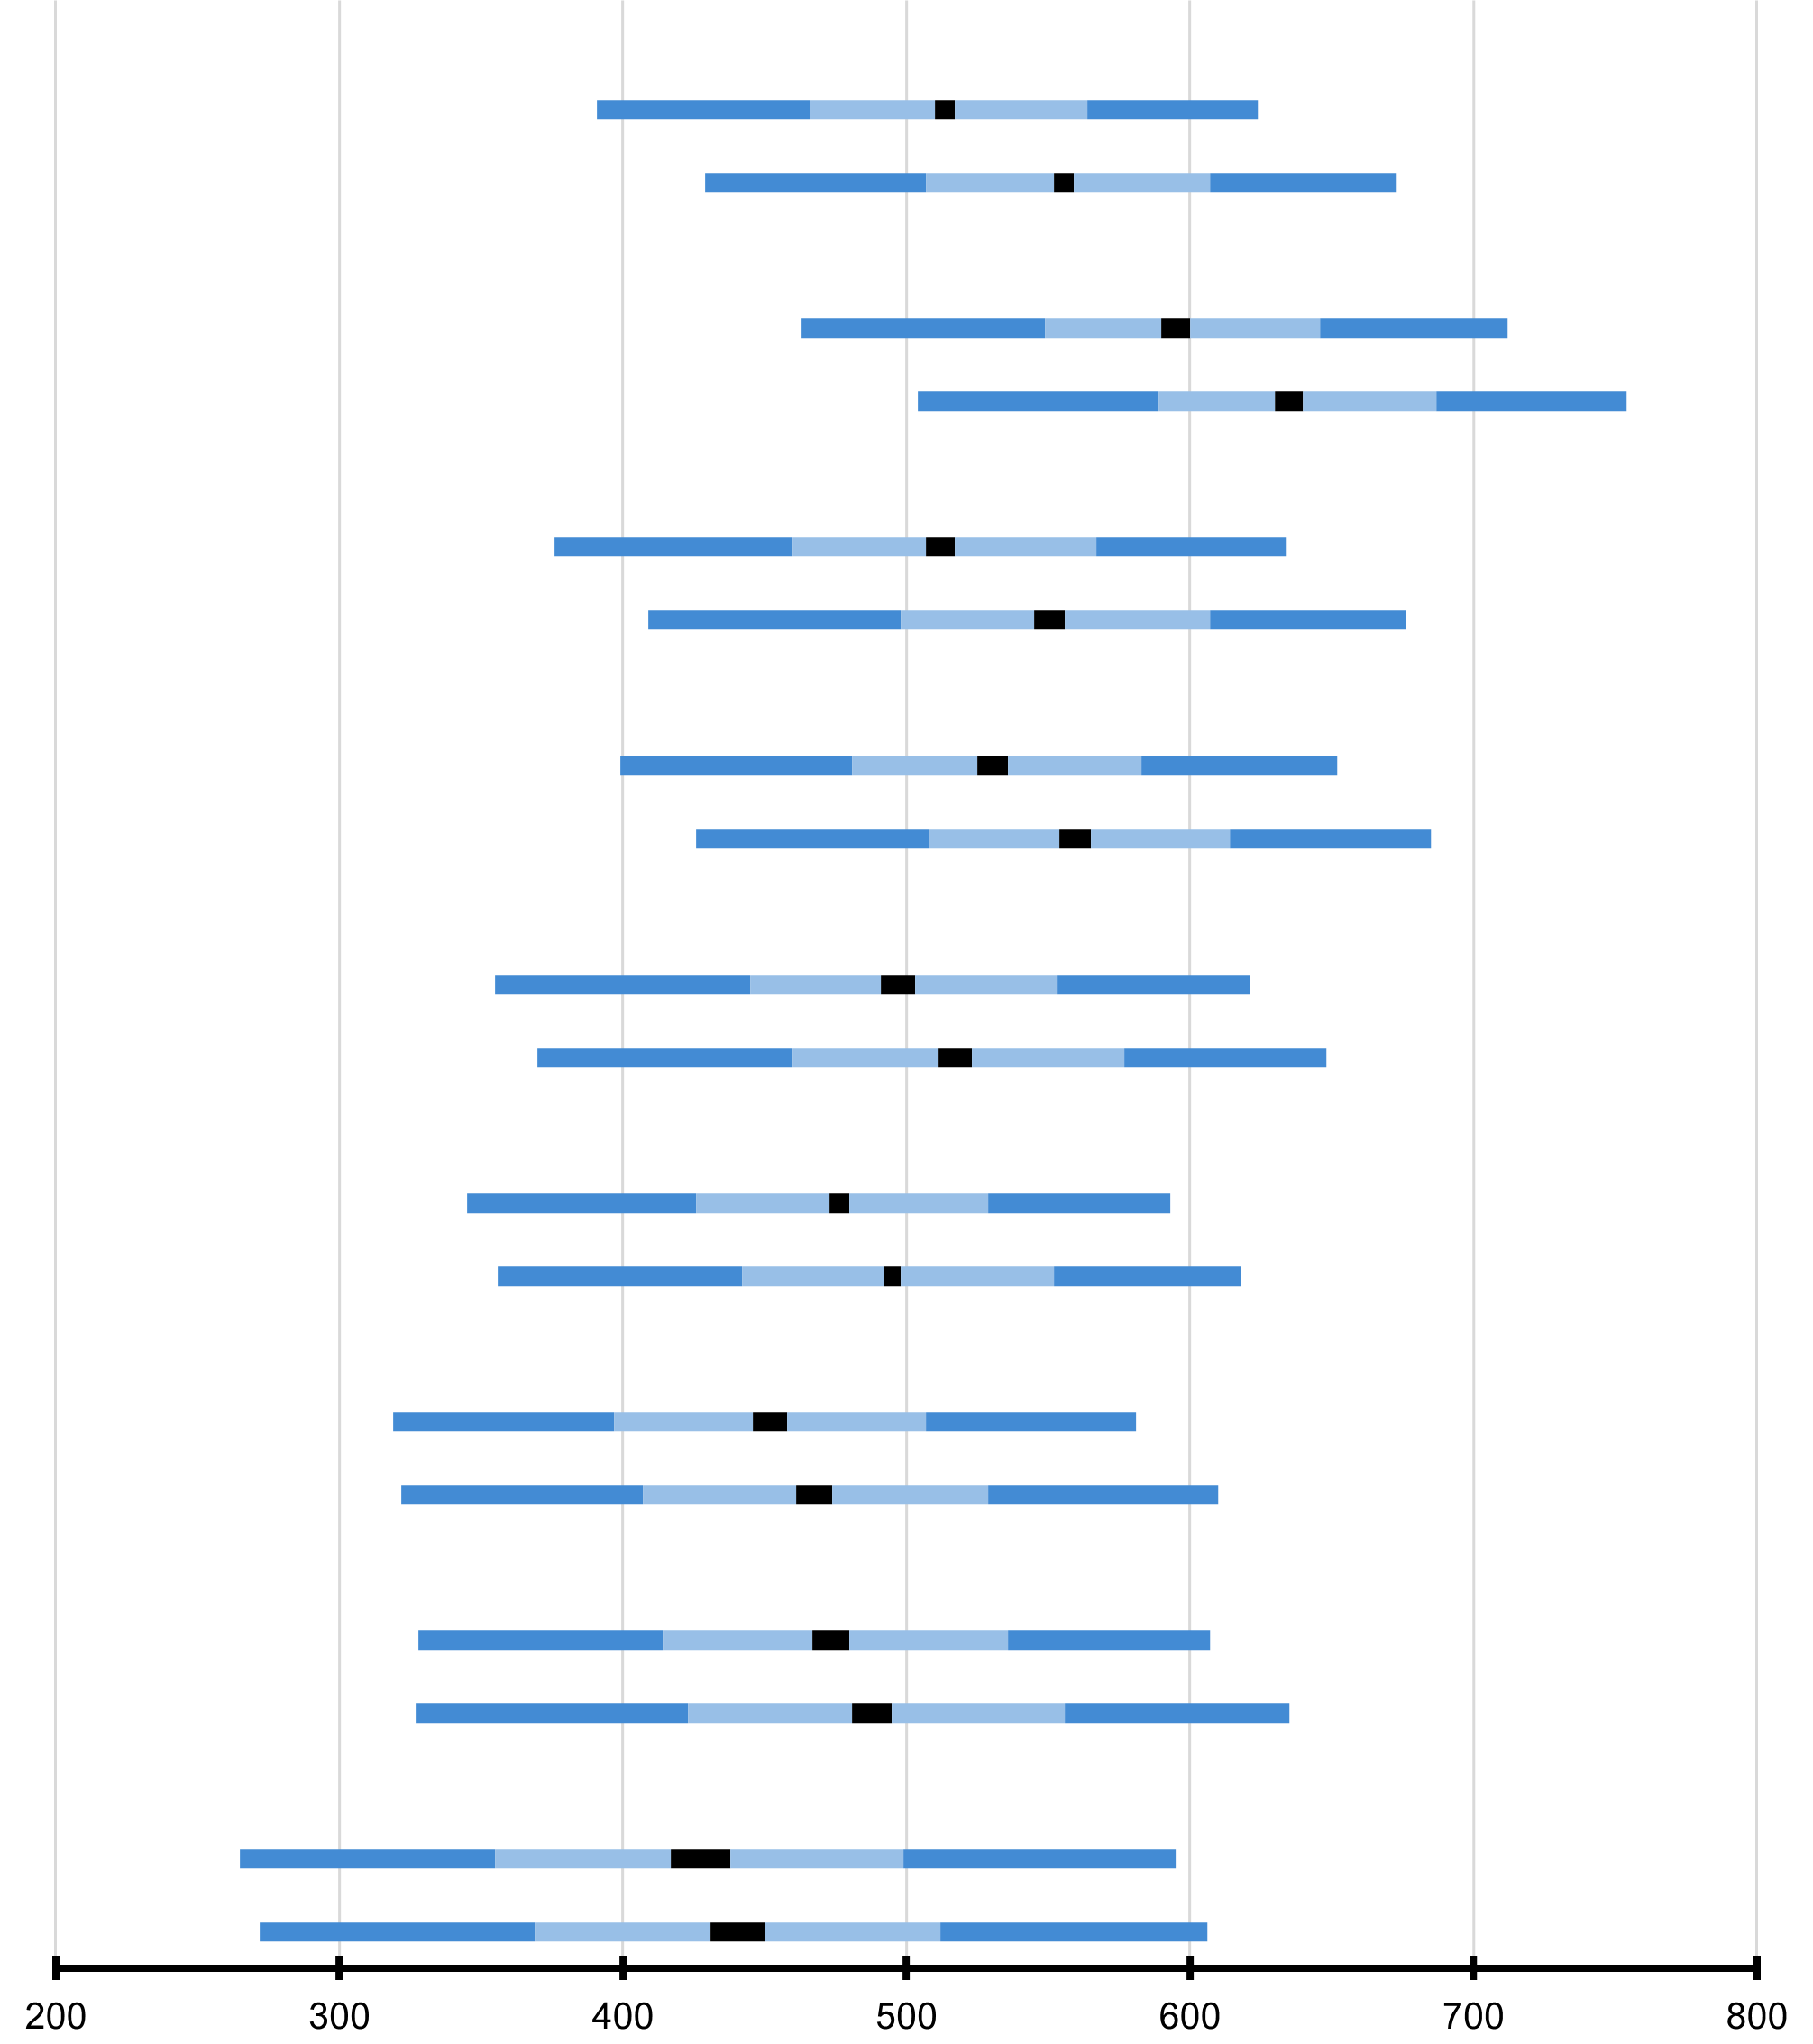
Singapore
Chinese Taipei
Korea, Rep. of
Hong Kong SAR
Japan
Macao SAR
Lithuania
Türkiye (5)
England
Poland
Ireland
Romania
Netherlands
Latvia
Norway (5)
Czech Republic
Sweden
Bulgaria
Finland
Australia
Germany
Denmark
Serbia
Belgium (Flemish)
Hungary
Portugal
United States
Cyprus
Slovak Republic
Slovenia
Italy
Armenia
Albania
Canada
Spain
United Arab Emirates
Georgia
Azerbaijan
New Zealand
Belgium (French)
Kazakhstan
France
Montenegro
North Macedonia
Qatar
Bahrain
Kosovo
Bosnia & Herzegovina
Chile
Uzbekistan
...
 |  | Paese | Punteggio medio |  | Intervallo di confidenza della media (95%) | Deviazione Standard |  | Distribuzione del punteggio in matematica
 |  | Slovenia
 |  | Grado 4 | 513 | (1.8) | 510 - 517 | 72 | (1.1)
 |  | Grado 5 | 555 | (1.9) | 552 - 559 | 74 | (1.0)
 |  | Rep. di Corea
 |  | Grado 4 | 595 | (2.5) | 590 - 600 | 76 | (2.2)
 |  | Grado 5 | 635 | (2.5) | 630 - 640 | 77 | (2.0)
 | 2 | Italia
 |  | Grado 4 | 512 | (2.7) | 507 - 517 | 78 | (1.6)
 |  | Grado 5 | 550 | (2.7) | 545 - 556 | 81 | (1.6)
 | 2 | Svezia
 |  | Grado 4 | 531 | (2.7) | 525 - 536 | 76 | (1.4)
 |  | Grado 5 | 560 | (2.8) | 555 - 566 | 78 | (1.7)
 | 1 | Georgia
 |  | Grado 4 | 497 | (3.2) | 491 - 503 | 81 | (1.5)
 |  | Grado 5 | 517 | (3.2) | 511 - 524 | 85 | (1.4)
 | 2 | Montenegro
 |  | Grado 4 | 476 | (1.8) | 472 - 479 | 75 | (1.2)
 |  | Grado 5 | 494 | (1.6) | 491 - 497 | 80 | (1.2)
 | 2 | Rep. del Kosovo
 |  | Grado 4 | 451 | (3.1) | 445 - 457 | 79 | (1.9)
 |  | Grado 5 | 467 | (3.4) | 461 - 474 | 87 | (1.7)
 |  | Macedonia del Nord
 |  | Grado 4 | 473 | (3.2) | 467 - 480 | 86 | (1.6)
 |  | Grado 5 | 488 | (3.5) | 481 - 495 | 94 | (1.7)
 |  | Giordania
 |  | Grado 4 | 428 | (5.3) | 417 - 438 | 101 | (2.8)
 |  | Grado 5 | 440 | (4.7) | 430 - 449 | 102 | (2.5)

Intervallo di confidenza della media 95% (±2SE)
Percentili della distribuzione
5°
25°
75°
95°
 | ( ) Gli errori standard sono riportati tra parentesi. I risultati sono arrotondati al numero intero più vicino (in alcuni casi i totali non sono del tutto coerenti). Per le note sulla copertura della popolazione fare riferimento all'Appendice Internazionale A.2 note 1 e 2.

 | FONTE: IEA's Trends in International Matematica and Science Study - TIMSS 2023 Longitudinal

Tabella A_3
Matematica • Gradi 4–5
Tabella A_3: Incremento medio nei punteggi di matematica per genere

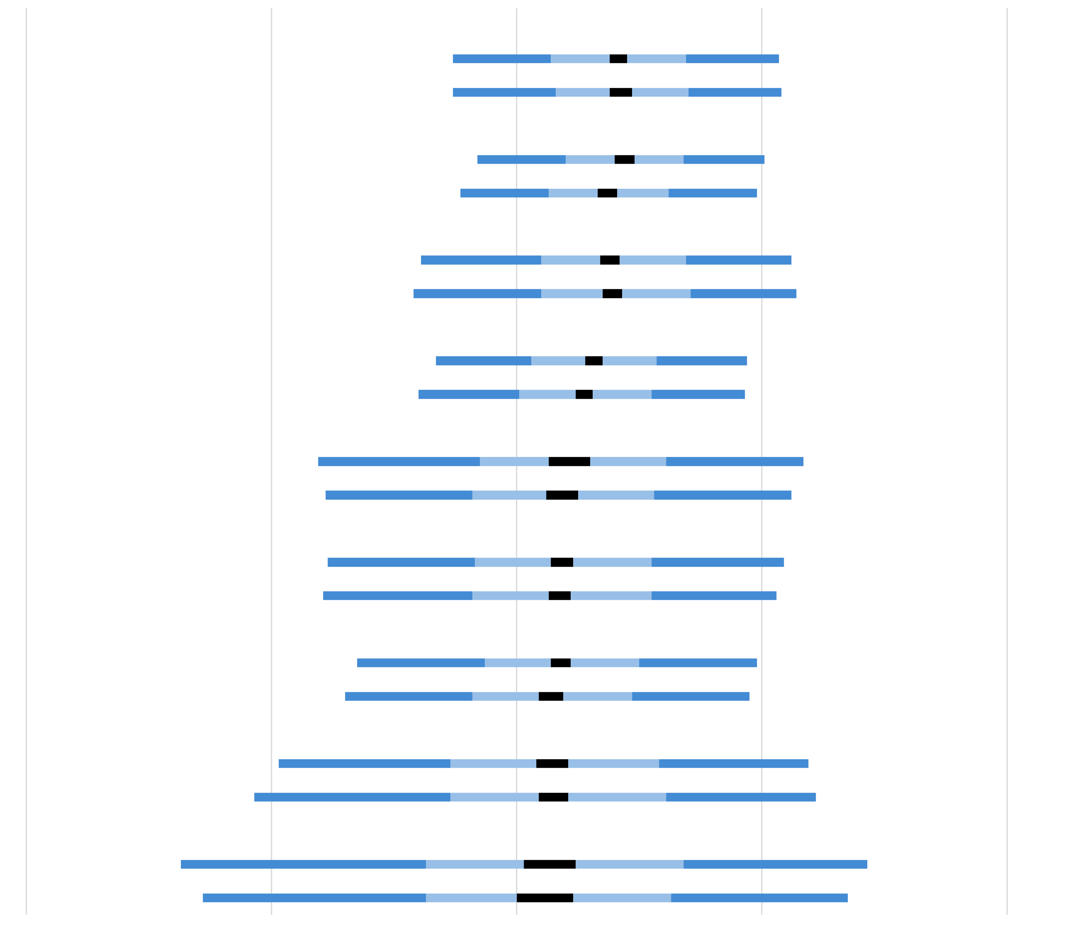
Femmine
Maschi
Rep. di Corea
Femmine
Maschi
Italia
Femmine
Maschi
Svezia
Femmine
Maschi
Georgia
Femmine
Maschi
Montenegro
Femmine
Maschi
Rep. del Kosovo
Femmine
Maschi
Macedonia del Nord
Femmine
Maschi
Giordania
Femmine
Maschi
 |  | Paese | Percentuale di studenti |  | Incremento medio |  | Distribuzione delle variazioni nei punteggi
 |  | Slovenia
 |  | Femmine | 49 | (0.7) | 42 | (1.7)
 |  | Maschi | 51 | (0.7) | 43 | (2.2)
 |  | Rep. di Corea
 |  | Femmine | 50 | (0.5) | 43 | (2.0)
 |  | Maschi | 50 | (0.5) | 38 | (2.0)
 | 2 | Italia
 |  | Femmine | 48 | (0.7) | 38 | (2.0)
 |  | Maschi | 52 | (0.7) | 38 | (2.2)
 | 2 | Svezia
 |  | Femmine | 51 | (0.8) | 32 | (1.8)
 |  | Maschi | 49 | (0.8) | 27 | (1.8)
 | 1 | Georgia
 |  | Femmine | 50 | (0.8) | 21 | (4.2)
 |  | Maschi | 50 | (0.8) | 19 | (3.3)
 | 2 | Montenegro
 |  | Femmine | 48 | (0.6) | 19 | (2.2)
 |  | Maschi | 52 | (0.6) | 17 | (2.2)
 | 2 | Rep. del Kosovo
 |  | Femmine | 48 | (0.9) | 18 | (2.1)
 |  | Maschi | 52 | (0.9) | 15 | (2.5)
 |  | Macedonia del Nord
 |  | Femmine | 50 | (0.8) | 15 | (3.3)
 |  | Maschi | 50 | (0.8) | 15 | (3.0)
 |  | Giordania
 |  | Femmine | 52 | (2.6) | 13 | (5.3)
 |  | Maschi | 48 | (2.6) | 11 | (5.8)
0
100
200
-100
-200

Intervallo di confidenza della media 95% (±2SE)
Percentili della distribuzione
5°
25°
75°
95°
 | Le informazioni relative al genere dello studente sono state fornite dalla scuola. ( ) Gli errori standard sono riportati tra parentesi. I risultati sono arrotondati al numero intero più vicino (in alcuni casi i totali non sono del tutto coerenti). Per le note sulla copertura della popolazione fare riferimento all'Appendice Internazionale A.2 note 1 e 2.

 | FONTE: IEA's Trends in International Matematica and Science Study - TIMSS 2023 Longitudinal

Tabella A_4
Matematica • Gradi 4–5
Tabella A_4: Punteggi medi degli studenti in matematica per genere

 |  | Paese | Femmine |  |  |  | Maschi |  |  |  | Differenza di genere |  | Differenza di genere

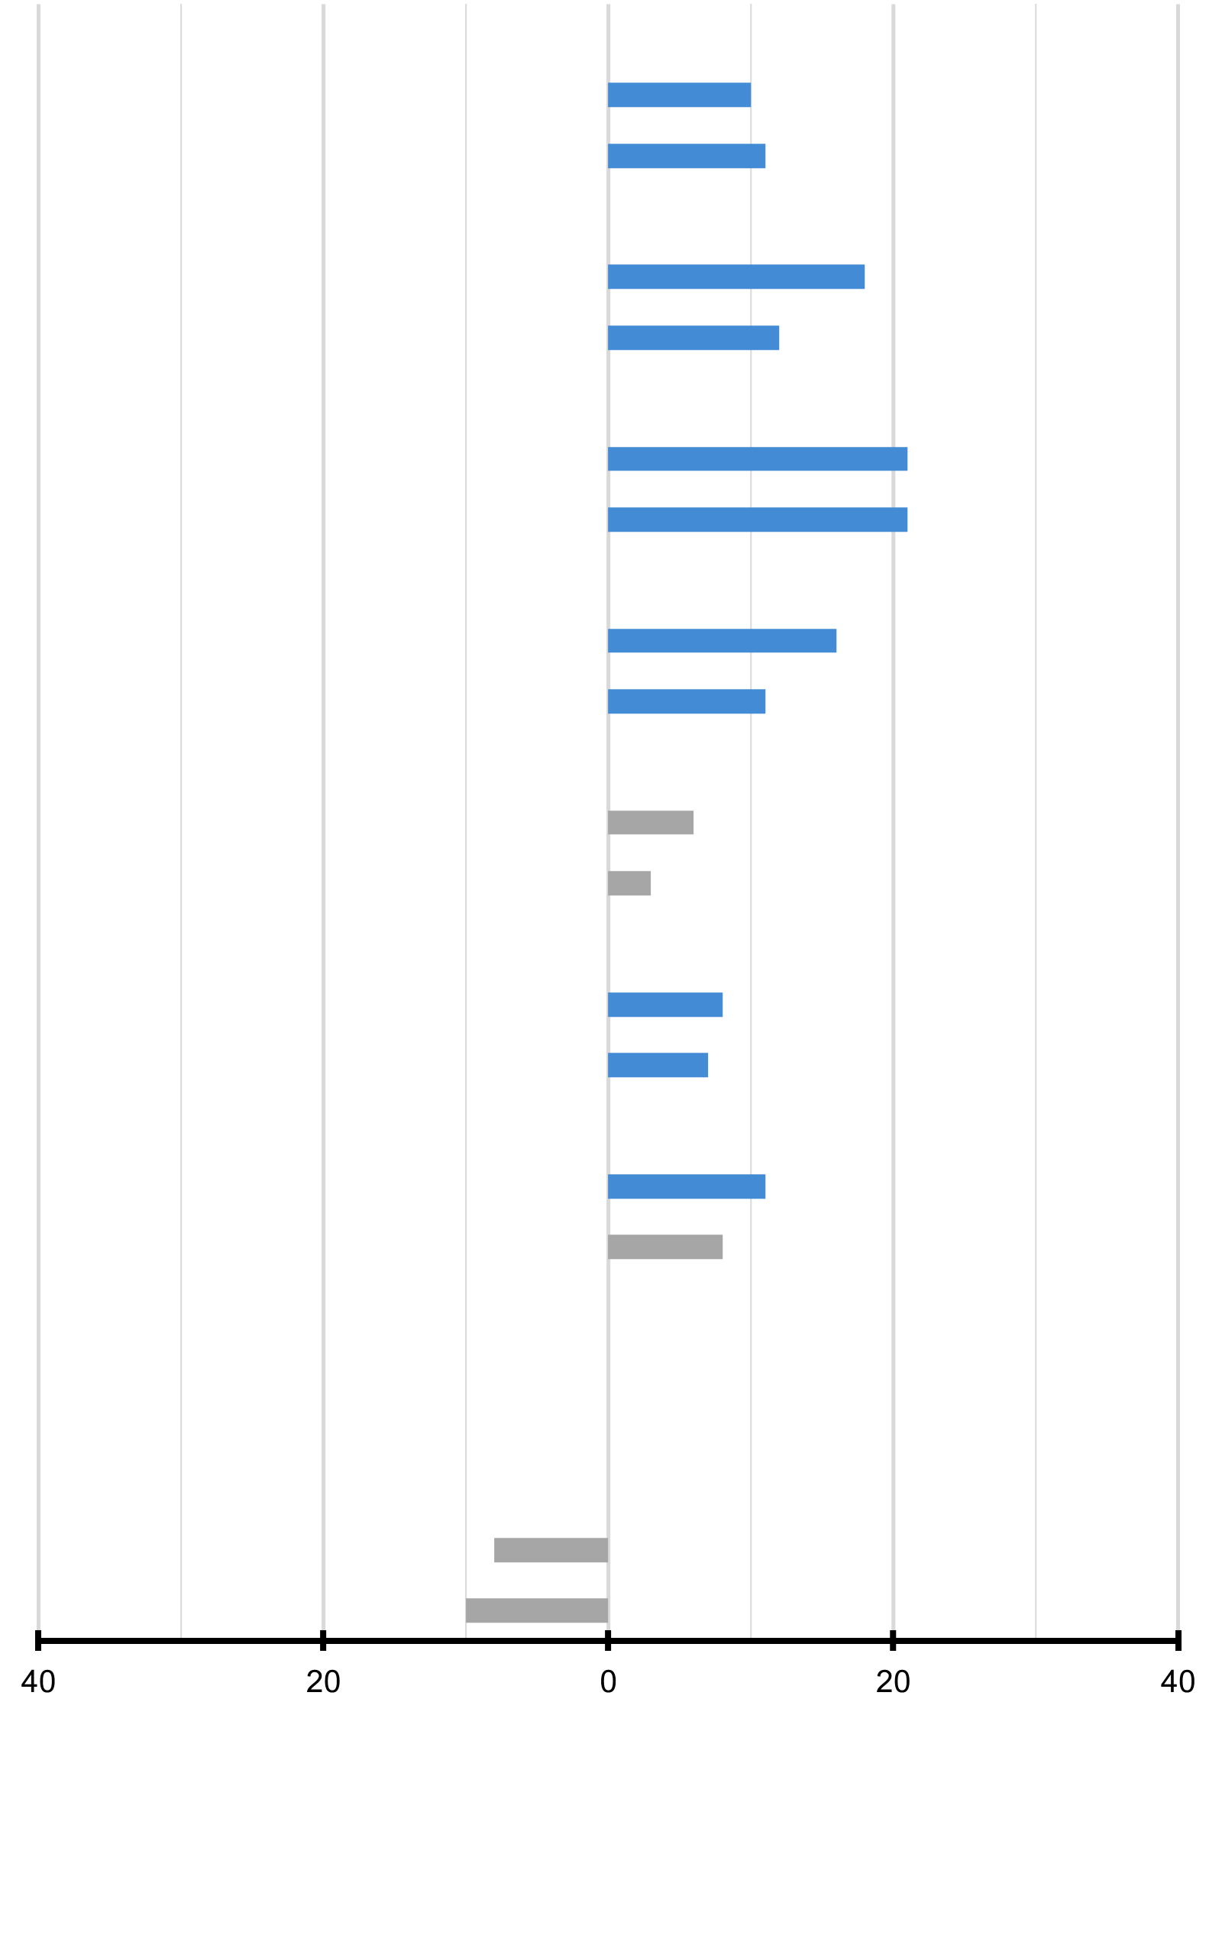
 |  |  | Percentuale di studenti |  | Punteggio medio |  | Percentuale di studenti |  | Punteggio medio |  |  |  |  | Femmine (punteggio più alto) | Maschi (punteggio più alto)
 |  | Slovenia
 |  | Grado 4 | 49 | (0.7) | 508 | (2.3) | 51 | (0.7) | 518 | (2.1) | 10 | (2.5)
 |  | Grado 5 | 49 | (0.7) | 550 | (2.1) | 51 | (0.7) | 561 | (2.5) | 11 | (2.9)
 |  | Rep. di Corea
 |  | Grado 4 | 50 | (0.5) | 586 | (2.9) | 50 | (0.5) | 603 | (2.7) | 18 | (2.7)
 |  | Grado 5 | 50 | (0.5) | 629 | (2.7) | 50 | (0.5) | 641 | (3.0) | 12 | (3.0)
 | 2 | Italia
 |  | Grado 4 | 48 | (0.7) | 501 | (2.9) | 52 | (0.7) | 522 | (2.9) | 21 | (2.5)
 |  | Grado 5 | 48 | (0.7) | 540 | (2.8) | 52 | (0.7) | 560 | (3.2) | 21 | (2.6)
 | 2 | Svezia
 |  | Grado 4 | 51 | (0.8) | 523 | (2.8) | 49 | (0.8) | 539 | (3.3) | 16 | (2.8)
 |  | Grado 5 | 51 | (0.8) | 555 | (2.9) | 49 | (0.8) | 566 | (3.4) | 11 | (2.6)
 | 1 | Georgia
 |  | Grado 4 | 50 | (0.8) | 494 | (3.6) | 50 | (0.8) | 500 | (3.5) | 6 | (3.4)
 |  | Grado 5 | 50 | (0.8) | 516 | (4.2) | 50 | (0.8) | 519 | (3.7) | 3 | (4.7)
 | 2 | Montenegro
 |  | Grado 4 | 48 | (0.6) | 472 | (2.0) | 52 | (0.6) | 480 | (2.5) | 8 | (2.8)
 |  | Grado 5 | 48 | (0.6) | 490 | (2.1) | 52 | (0.6) | 497 | (2.1) | 7 | (2.9)
 | 2 | Rep. del Kosovo
 |  | Grado 4 | 48 | (0.9) | 445 | (3.1) | 52 | (0.9) | 457 | (3.9) | 11 | (3.3)
 |  | Grado 5 | 48 | (0.9) | 463 | (3.3) | 52 | (0.9) | 471 | (4.5) | 8 | (4.1)
 |  | Macedonia del Nord
 |  | Grado 4 | 50 | (0.8) | 473 | (3.6) | 50 | (0.8) | 474 | (3.6) | 0 | (3.1)
 |  | Grado 5 | 50 | (0.8) | 488 | (3.9) | 50 | (0.8) | 488 | (4.1) | 0 | (3.8)
 |  | Giordania
 |  | Grado 4 | 52 | (2.6) | 432 | (8.5) | 48 | (2.6) | 423 | (5.7) | -8 | (9.9)
 |  | Grado 5 | 52 | (2.6) | 444 | (7.2) | 48 | (2.6) | 435 | (6.1) | -10 | (9.5)

 | Le informazioni relative al genere dello studente sono state fornite dalla scuola. ( ) Gli errori standard sono riportati tra parentesi. I risultati sono arrotondati al numero intero più vicino (in alcuni casi i totali non sono del tutto coerenti). Per le note sulla copertura della popolazione fare riferimento all'Appendice Internazionale A.2 note 1 e 2. |  |  |  |  |  |  |  |  |  |  |  |  | █ Differenza statisticamente significativa (p < 0.05)
 |  |  |  |  |  |  |  |  |  |  |  |  |  | █ Differenza non statisticamente significativa

 | FONTE: IEA's Trends in International Matematica and Science Study - TIMSS 2023 Longitudinal

Tabella A_5
Matematica • Gradi 4–5
Tabella A_5: Risultati in matematica rispetto ai benchmark internazionali

Avanzato
Alto
Intermedio
Base
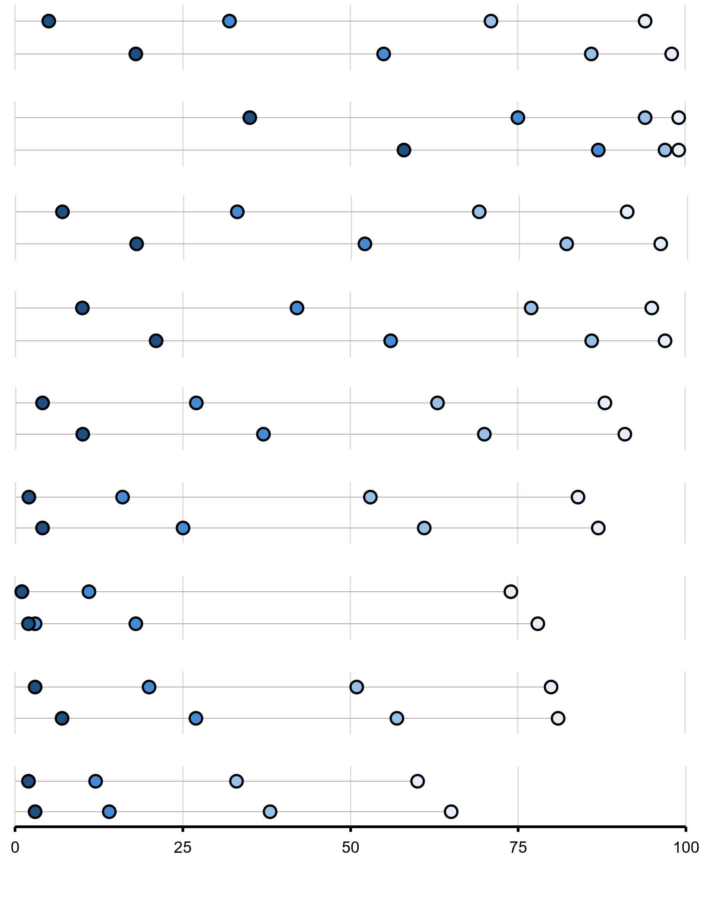
 | Advanced |  | High |  | Intermediate |  | Low
5 |  | 32 |  | 71 |  | 94
18 |  | 55 |  | 86 |  | 98
 |  | Paese | Percentuale di studenti che hanno raggiunto i benchmark internazionali | Livello Avanzato (625) |  | Livello Alto (550) |  | Livello Intermedio (475) |  | Livello Base (400)
 |  | Slovenia
 |  | Grado 4 |  | 5 | (0.5) | 32 | (1.0) | 71 | (1.1) | 94 | (0.5)
 |  | Grado 5 |  | 18 | (0.9) | 55 | (1.2) | 86 | (0.7) | 98 | ~
 | Advanced |  | High |  | Intermediate |  | Low
35 |  | 75 |  | 94 |  | 99
58 |  | 87 |  | 97 |  | 99
 |  | Rep. di Corea
 |  | Grado 4 |  | 35 | (1.3) | 75 | (1.3) | 94 | (0.7) | 99 | ~
 |  | Grado 5 |  | 58 | (1.3) | 87 | (1.0) | 97 | (0.5) | 99 | ~
 | Advanced |  | High |  | Intermediate |  | Low
7 |  | 33 |  | 69 |  | 91
18 |  | 52 |  | 82 |  | 96
 | 2 | Italia
 |  | Grado 4 |  | 7 | (0.6) | 33 | (1.4) | 69 | (1.6) | 91 | (0.8)
 |  | Grado 5 |  | 18 | (1.1) | 52 | (1.5) | 82 | (1.1) | 96 | (0.6)
 | Advanced |  | High |  | Intermediate |  | Low
10 |  | 42 |  | 77 |  | 95
21 |  | 56 |  | 86 |  | 97
 | 2 | Svezia
 |  | Grado 4 |  | 10 | (0.7) | 42 | (1.4) | 77 | (1.3) | 95 | (0.7)
 |  | Grado 5 |  | 21 | (1.1) | 56 | (1.5) | 86 | (1.1) | 97 | (0.6)
 | Advanced |  | High |  | Intermediate |  | Low
4 |  | 27 |  | 63 |  | 88
10 |  | 37 |  | 70 |  | 91
 | 1 | Georgia
 |  | Grado 4 |  | 4 | (0.6) | 27 | (1.4) | 63 | (1.6) | 88 | (1.1)
 |  | Grado 5 |  | 10 | (1.0) | 37 | (1.6) | 70 | (1.4) | 91 | (0.8)
 | Advanced |  | High |  | Intermediate |  | Low
2 |  | 16 |  | 53 |  | 84
4 |  | 25 |  | 61 |  | 87
 | 2 | Montenegro
 |  | Grado 4 |  | 2 | ~ | 16 | (1.0) | 53 | (1.1) | 84 | (0.8)
 |  | Grado 5 |  | 4 | (0.4) | 25 | (0.8) | 61 | (1.1) | 87 | (0.7)
 | Advanced |  | High |  | Intermediate |  | Low
1 |  | 11 |  | 39 |  | 74
3 |  | 18 |  | 47 |  | 78
 |  |  |  | 51
 |  |  |  | 57
 |  |  |  | 33
 |  |  |  | 38
 | 2 | Rep. del Kosovo
 |  | Grado 4 |  | 1 | ~ | 11 | (1.0) | 39 | (1.7) | 74 | (1.7)
 |  | Grado 5 |  | 3 | (0.4) | 18 | (1.2) | 47 | (1.7) | 78 | (1.5)
 | Advanced |  | High |  | Intermediate |  | Low
3 |  | 20 |  | 51 |  | 80
7 |  | 27 |  | 57 |  | 81
 |  | Macedonia del Nord
 |  | Grado 4 |  | 3 | (0.5) | 20 | (1.2) | 51 | (1.6) | 80 | (1.4)
 |  | Grado 5 |  | 7 | (0.6) | 27 | (1.4) | 57 | (1.8) | 81 | (1.3)
 | Advanced |  | High |  | Intermediate |  | Low
2 |  | 12 |  | 33 |  | 60
3 |  | 14 |  | 38 |  | 65
 |  | Giordania
 |  | Grado 4 |  | 2 | ~ | 12 | (1.6) | 33 | (2.2) | 60 | (2.1)
 |  | Grado 5 |  | 3 | (0.8) | 14 | (1.5) | 38 | (1.9) | 65 | (1.8)

 | ( ) Gli errori standard sono riportati tra parentesi. I risultati sono arrotondati al numero intero più vicino (in alcuni casi i totali non sono del tutto coerenti). Il simbolo tilde (~) indica che il risultato non è riportato perché la stima non è affidabile. Per le note sulla copertura della popolazione fare riferimento all'Appendice Internazionale A.2 note 1 e 2.

 | FONTE: IEA's Trends in International Matematica and Science Study - TIMSS 2023 Longitudinal

Tabella A_6
Matematica • Gradi 4–5
Tabella A_6: Percentuale media di risposte corrette nei domini di contenuto in matematica

 |  | Paese | Percentuale di risposte corrette nella scala totale |  | Domini di contenuto in matematica
 |  |  |  |  | Numero (94 items) |  | Misura e geometria (49 items) |  | Rappresentazione dei dati (40 items)
 |  | Slovenia
 |  | Grado 4 | 52 | (0.4) | 51 | (0.5) | 50 | (0.5) | 58 | (0.5)
 |  | Grado 5 | 62 | (0.4) | 61 | (0.5) | 61 | (0.5) | 68 | (0.5)
 |  | Rep. di Corea
 |  | Grado 4 | 71 | (0.6) | 68 | (0.6) | 69 | (0.6) | 77 | (0.5)
 |  | Grado 5 | 79 | (0.5) | 79 | (0.5) | 78 | (0.6) | 82 | (0.5)
 | 2 | Italia
 |  | Grado 4 | 52 | (0.6) | 52 | (0.6) | 50 | (0.6) | 56 | (0.7)
 |  | Grado 5 | 61 | (0.6) | 61 | (0.6) | 59 | (0.7) | 65 | (0.6)
 | 2 | Svezia
 |  | Grado 4 | 57 | (0.6) | 55 | (0.7) | 55 | (0.6) | 64 | (0.7)
 |  | Grado 5 | 64 | (0.6) | 63 | (0.7) | 62 | (0.7) | 70 | (0.7)
 | 1 | Georgia
 |  | Grado 4 | 49 | (0.8) | 52 | (0.8) | 43 | (0.8) | 50 | (0.9)
 |  | Grado 5 | 54 | (0.8) | 55 | (0.8) | 48 | (0.8) | 56 | (0.7)
 | 2 | Montenegro
 |  | Grado 4 | 44 | (0.4) | 43 | (0.5) | 43 | (0.4) | 45 | (0.5)
 |  | Grado 5 | 47 | (0.4) | 48 | (0.4) | 45 | (0.4) | 48 | (0.4)
 | 2 | Rep. del Kosovo
 |  | Grado 4 | 38 | (0.7) | 38 | (0.7) | 37 | (0.6) | 38 | (0.8)
 |  | Grado 5 | 41 | (0.7) | 41 | (0.8) | 40 | (0.7) | 42 | (0.8)
 |  | Macedonia del Nord
 |  | Grado 4 | 44 | (0.7) | 44 | (0.8) | 42 | (0.7) | 44 | (0.8)
 |  | Grado 5 | 47 | (0.7) | 47 | (0.8) | 47 | (0.7) | 46 | (0.9)
 |  | Giordania
 |  | Grado 4 | 34 | (1.2) | 35 | (1.3) | 31 | (1.1) | 35 | (1.3)
 |  | Grado 5 | 35 | (1.0) | 36 | (1.1) | 32 | (1.0) | 38 | (1.1)

 | ( ) Gli errori standard sono riportati tra parentesi. I risultati sono arrotondati al numero intero più vicino (in alcuni casi i totali non sono del tutto coerenti). Per le note sulla copertura della popolazione fare riferimento all'Appendice Internazionale A.2 note 1 e 2.

 | FONTE: IEA's Trends in International Matematica and Science Study - TIMSS 2023 Longitudinal

Tabella A_7
Matematica • Gradi 4–5
Tabella A_7: Percentuale media di risposte corrette nei domini cognitivi in matematica

 |  | Paese | Percentuale di risposte corrette nella scala totale |  | Domini cognitivi in matematica
 |  |  |  |  | Conoscenza (58 items) |  | Applicazione (85 items) |  | Ragionamento (40 items)
 |  | Slovenia
 |  | Grado 4 | 52 | (0.4) | 62 | (0.4) | 50 | (0.5) | 42 | (0.5)
 |  | Grado 5 | 62 | (0.4) | 71 | (0.4) | 62 | (0.5) | 52 | (0.6)
 |  | Rep. di Corea
 |  | Grado 4 | 71 | (0.6) | 76 | (0.5) | 70 | (0.6) | 64 | (0.7)
 |  | Grado 5 | 79 | (0.5) | 85 | (0.5) | 78 | (0.5) | 74 | (0.7)
 | 2 | Italia
 |  | Grado 4 | 52 | (0.6) | 61 | (0.6) | 51 | (0.7) | 45 | (0.7)
 |  | Grado 5 | 61 | (0.6) | 69 | (0.6) | 60 | (0.6) | 54 | (0.7)
 | 2 | Svezia
 |  | Grado 4 | 57 | (0.6) | 64 | (0.6) | 56 | (0.7) | 50 | (0.8)
 |  | Grado 5 | 64 | (0.6) | 71 | (0.6) | 63 | (0.7) | 57 | (0.8)
 | 1 | Georgia
 |  | Grado 4 | 49 | (0.8) | 58 | (0.8) | 48 | (0.8) | 40 | (0.9)
 |  | Grado 5 | 54 | (0.8) | 62 | (0.6) | 52 | (0.8) | 46 | (0.9)
 | 2 | Montenegro
 |  | Grado 4 | 44 | (0.4) | 53 | (0.4) | 42 | (0.5) | 35 | (0.4)
 |  | Grado 5 | 47 | (0.4) | 57 | (0.4) | 45 | (0.4) | 39 | (0.5)
 | 2 | Rep. del Kosovo
 |  | Grado 4 | 38 | (0.7) | 48 | (0.7) | 35 | (0.7) | 28 | (0.7)
 |  | Grado 5 | 41 | (0.7) | 51 | (0.7) | 39 | (0.8) | 32 | (0.7)
 |  | Macedonia del Nord
 |  | Grado 4 | 44 | (0.7) | 53 | (0.7) | 42 | (0.8) | 35 | (0.8)
 |  | Grado 5 | 47 | (0.7) | 57 | (0.8) | 45 | (0.8) | 37 | (0.8)
 |  | Giordania
 |  | Grado 4 | 34 | (1.2) | 43 | (1.1) | 32 | (1.3) | 28 | (1.4)
 |  | Grado 5 | 35 | (1.0) | 45 | (0.9) | 33 | (1.1) | 28 | (1.2)

 | ( ) Gli errori standard sono riportati tra parentesi. I risultati sono arrotondati al numero intero più vicino (in alcuni casi i totali non sono del tutto coerenti). Per le note sulla copertura della popolazione fare riferimento all'Appendice Internazionale A.2 note 1 e 2.

 | FONTE: IEA's Trends in International Matematica and Science Study - TIMSS 2023 Longitudinal

Tabella A_8
Matematica • Gradi 4–5
Tabella A_8: Background socioeconomico familiare e incremento dei punteggi
Dati basati sulle risposte dei genitori nel 2023

 | Agli studenti sono stati assegnati dei punteggi in base a quanto riferito dai genitori in merito ai quattro indicatori della scala di Background socioeconomico familiare. La scala è stata suddivisa in tre categorie: Gli studenti con uno Background Socioeconomico Alto hanno ottenuto un punteggio pari o superiore a 11,1 corrispondente, mediamente, a genitori che hanno dichiarato di avere più di 25 libri in casa e di avere più di 25 libri per bambini in casa, con almeno un genitore che ha terminato l'università e con almeno un genitore che ha un'occupazione di livello alto. Gli studenti con uno Background Socioeconomico Basso hanno ottenuto un punteggio pari o inferiore a 8,7 corrispondente, mediamente, a genitori che hanno dichiarato di avere 25 libri o meno in casa e di avere 25 libri per bambini o meno in casa, con nessuno dei due genitori che ha superato l'istruzione secondaria superiore e con nessuno dei due genitori con almeno un'occupazione di livello medio. Tutti gli altri studenti avevano uno Background Socioeconomico Medio.

 |  | Paese |  | Livello Alto |  |  |  | Livello Medio |  |  |  | Livello Basso

 |  |  |  | Percentuale di studenti |  | Incremento medio |  | Percentuale di studenti |  | Incremento medio |  | Percentuale di studenti |  | Incremento medio
 |  | Georgia |  | 36 | (1.2) | 23 | (3.1) | 52 | (1.1) | 20 | (3.9) | 12 | (0.8) | 15 | (6.7)
 |  | Italia |  | 26 | (1.4) | 43 | (2.3) | 51 | (1.2) | 39 | (2.2) | 23 | (1.1) | 35 | (2.8)
 |  | Giordania |  | 6 | (0.6) | 11 | (8.0) | 49 | (1.3) | 16 | (5.6) | 45 | (1.5) | 8 | (5.1)
 |  | Rep. di Corea |  | 64 | (1.5) | 39 | (1.7) | 32 | (1.3) | 42 | (2.1) | 3 | (0.4) | 41 | (6.4)
 |  | Rep. del Kosovo | s | 16 | (1.2) | 19 | (4.0) | 51 | (1.3) | 17 | (2.6) | 33 | (1.7) | 16 | (3.0)
 |  | Montenegro | r | 31 | (1.1) | 24 | (2.3) | 53 | (0.9) | 19 | (2.4) | 16 | (0.7) | 2 | (3.3)
 |  | Macedonia del Nord |  | 18 | (1.2) | 23 | (4.2) | 47 | (1.2) | 21 | (2.6) | 36 | (1.5) | 6 | (4.8)
 |  | Slovenia | r | 45 | (1.1) | 43 | (1.8) | 47 | (1.1) | 41 | (1.8) | 8 | (0.5) | 34 | (4.4)
 |  | Svezia | r | 56 | (1.8) | 31 | (2.1) | 39 | (1.4) | 29 | (2.0) | 6 | (0.6) | 23 | (4.2)

 | Questa scala è stata stabilita nel 2019 sulla base della distribuzione combinata delle risposte dei Paesi che hanno partecipato a TIMSS 2019. Per fornire un punto di riferimento per i confronti tra i Paesi, il punto centrale della scala, pari a 10, è stato collocato in corrispondenza della media della distribuzione combinata. Le unità della scala sono state scelte in modo che 2 punti della scala corrispondessero alla deviazione standard della distribuzione. ( ) Gli errori standard sono riportati tra parentesi. I risultati sono arrotondati al numero intero più vicino (in alcuni casi i totali non sono del tutto coerenti). “r”: i dati sono disponibili per almeno il 70% ma meno dell'85% degli studenti. “s”: i dati sono disponibili per almeno il 50% ma meno del 70% degli studenti.

 | FONTE: IEA's Trends in International Mathematics and Science Study - TIMSS 2023 Longitudinal

Tabella A_9
Matematica • Gradi 4–5
Tabella A_9: Background socioeconomico familiare e punteggi medi
Dati basati sulle risposte dei genitori nel 2023 e 2024

 | Agli studenti sono stati assegnati dei punteggi in base a quanto riferito dai genitori in merito ai quattro indicatori della scala di Background socioeconomico familiare. La scala è stata suddivisa in tre categorie: Gli studenti con uno Background Socioeconomico Alto hanno ottenuto un punteggio pari o superiore a 11,1 corrispondente, mediamente, a genitori che hanno dichiarato di avere più di 25 libri in casa e di avere più di 25 libri per bambini in casa, con almeno un genitore che ha terminato l'università e con almeno un genitore che ha un'occupazione di livello alto. Gli studenti con uno Background Socioeconomico Basso hanno ottenuto un punteggio pari o inferiore a 8,7 corrispondente, mediamente, a genitori che hanno dichiarato di avere 25 libri o meno in casa e di avere 25 libri per bambini o meno in casa, con nessuno dei due genitori che ha superato l'istruzione secondaria superiore e con nessuno dei due genitori con almeno un'occupazione di livello medio. Tutti gli altri studenti avevano uno Background Socioeconomico Medio.

 |  | Paese |  | Livello Alto |  |  |  | Livello Medio |  |  |  | Livello Basso |  |  |  | Punteggio medio nella scala

 |  |  |  | Percentuale di studenti |  | Punteggio medio |  | Percentuale di studenti |  | Punteggio medio |  | Percentuale di studenti |  | Punteggio medio
 |  | Georgia
 |  | Grado 4 |  | 36 | (1.2) | 523 | (3.4) | 52 | (1.1) | 490 | (3.4) | 12 | (0.8) | 459 | (9.4) | 10.5 | (0.04)
 |  | Grado 5 | r | 36 | (1.4) | 549 | (3.3) | 51 | (1.5) | 511 | (3.7) | 13 | (1.4) | 474 | (9.7) | 10.5 | (0.05)
 |  | Italia
 |  | Grado 4 |  | 26 | (1.4) | 544 | (3.0) | 51 | (1.2) | 513 | (3.2) | 23 | (1.1) | 486 | (4.1) | 10.0 | (0.06)
 |  | Grado 5 |  | 26 | (1.4) | 586 | (4.0) | 52 | (1.0) | 552 | (3.1) | 22 | (1.2) | 516 | (3.9) | 10.1 | (0.06)
 |  | Giordania
 |  | Grado 4 |  | 6 | (0.6) | 487 | (8.9) | 49 | (1.3) | 445 | (5.3) | 45 | (1.5) | 407 | (7.2) | 8.9 | (0.05)
 |  | Grado 5 | r | 6 | (0.6) | 501 | (9.1) | 54 | (1.4) | 456 | (5.0) | 41 | (1.7) | 410 | (6.1) | 9.0 | (0.05)
 |  | Rep. di Corea
 |  | Grado 4 |  | 64 | (1.5) | 613 | (2.5) | 32 | (1.3) | 568 | (3.2) | 3 | (0.4) | 519 | (11.0) | 11.6 | (0.05)
 |  | Grado 5 |  | 58 | (1.5) | 654 | (2.6) | 38 | (1.3) | 615 | (3.1) | 5 | (0.6) | 561 | (10.1) | 11.4 | (0.05)
 |  | Rep. del Kosovo
 |  | Grado 4 | s | 16 | (1.2) | 509 | (6.2) | 51 | (1.3) | 465 | (3.7) | 33 | (1.7) | 425 | (6.2) | 9.5 | (0.06)
 |  | Grado 5 | y | - | - | - | - | - | - | - | - | - | - | - | - | - | -
 |  | Montenegro
 |  | Grado 4 | r | 31 | (1.1) | 506 | (3.1) | 53 | (0.9) | 474 | (2.2) | 16 | (0.7) | 444 | (3.3) | 10.2 | (0.04)
 |  | Grado 5 | s | 30 | (1.1) | 534 | (3.1) | 54 | (1.2) | 494 | (2.2) | 16 | (0.8) | 447 | (3.9) | 10.2 | (0.04)
 |  | Macedonia del Nord
...

Tabella A_10
Matematica • Gradi 4–5
...
 | Grado 5 Punteggio medio |  | Incremento nei punteggi |  | Distribuzione delle variazioni nei punteggi
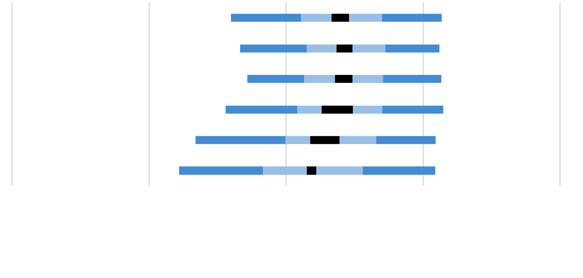
(5.6) | 567 | (5.2) | 40 | (3.2)
(4.5) | 561 | (4.3) | 43 | (2.9)
(4.2) | 562 | (4.5) | 42 | (3.2)
(5.5) | 541 | (4.9) | 37 | (5.7)
(8.2) | 510 | (10.2) | 28 | (5.3)
(2.7) | 550 | (2.7) | 38 | (1.9)
0
100
200
-100
-200

Intervallo di confidenza della media 95% (±2SE)
Percentili della distribuzione
5°
25°
75°
95°
...

Tabella A_11
Matematica • Gradi 4–5
Tabella A_11: Punteggi medi degli studenti in matematica e distribuzione del punteggio per macroarea geografica

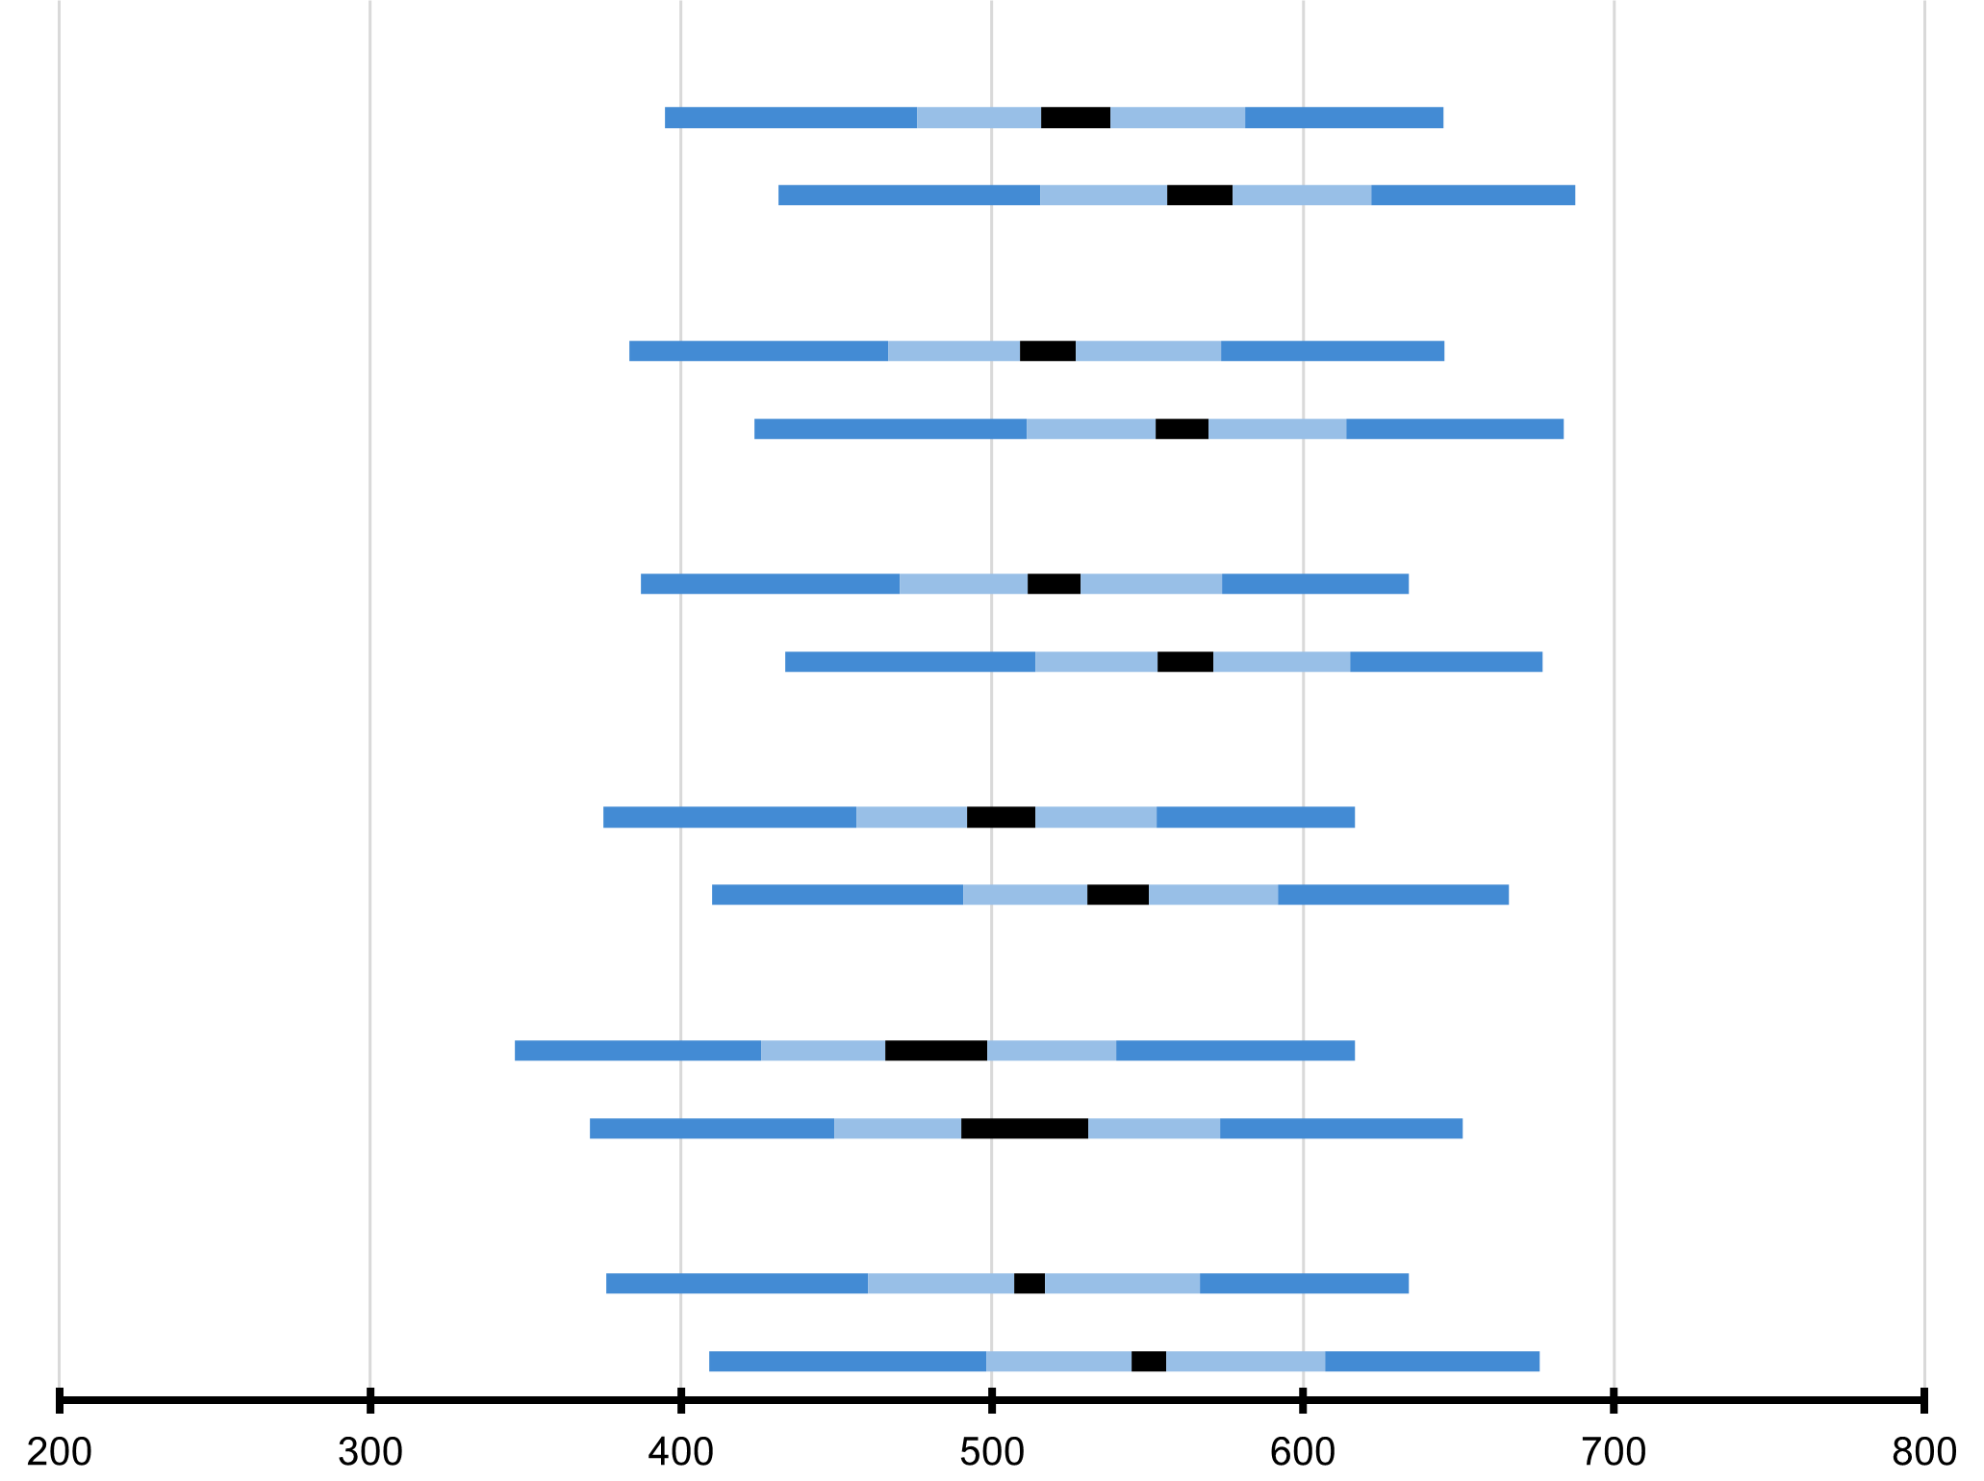
 | Macroarea geografica | Punteggio medio |  | Intervallo di confidenza della media (95%) | Deviazione Standard |  | Distribuzione del punteggio in matematica
 | Nord Ovest
 | Grado 4 | 527 | (5.6) | 516 - 538 | 76 | (2.7)
 | Grado 5 | 567 | (5.2) | 557 - 577 | 78 | (1.7)
 | Nord Est
 | Grado 4 | 518 | (4.5) | 510 - 527 | 79 | (2.3)
 | Grado 5 | 561 | (4.3) | 553 - 569 | 78 | (2.9)
 | Centro
 |  | 520 | (4.2) | 512 - 528 | 75 | (2.2)
 |  | 562 | (4.5) | 553 - 571 | 75 | (2.3)
...
 |  | 503 | (5.5) | 492 - 514 | 72 | (2.5)
 |  | 541 | (4.9) | 531 - 550 | 77 | (2.9)
...
 |  | 482 | (8.2) | 466 - 498 | 83 | (4.4)
 |  | 510 | (10.2) | 490 - 531 | 87 | (4.0)
...
 |  | 512 | (2.7) | 507 - 517 | 78 | (1.6)
 |  | 550 | (2.7) | 545 - 556 | 81 | (1.6)

Intervallo di confidenza della media 95% (±2SE)
Percentili della distribuzione
5°
25°
75°
95°
...

Tabella A_12
Matematica • Gradi 4–5
Tabella A_12: Incremento medio nei punteggi di matematica per genere e macroarea geografica

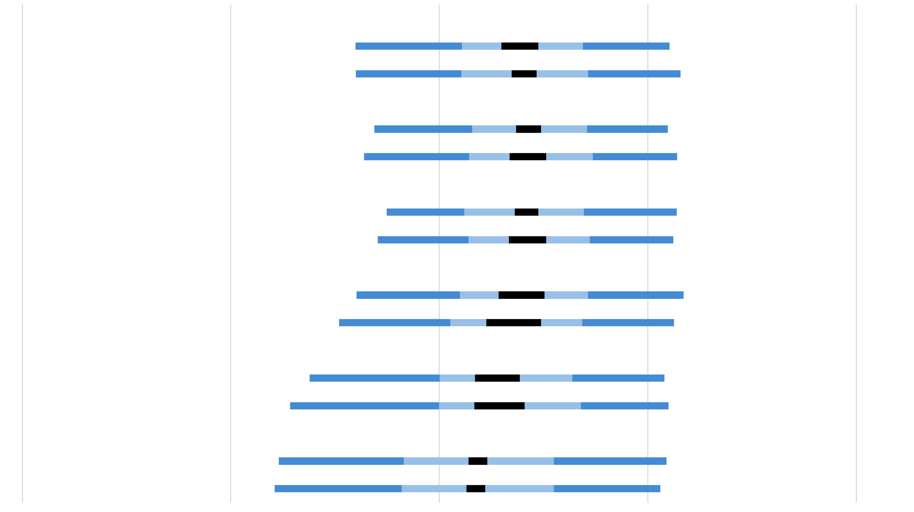
Femmine
Maschi
Nord Est
Femmine
Maschi
Centro
Femmine
Maschi
Sud
Femmine
Maschi
Sud Isole
Femmine
Maschi
Italia
Femmine
Maschi
 |  | Macroarea geografica | Percentuale di studenti |  | Incremento medio |  | Distribuzione delle variazioni nei punteggi
 |  | Nord Ovest
 |  | Femmine | 50 | (1.4) | 39 | (4.4)
 |  | Maschi | 50 | (1.4) | 41 | (3.0)
 |  | Nord Est
 |  | Femmine | 48 | (1.4) | 43 | (3.0)
 |  | Maschi | 52 | (1.4) | 43 | (4.4)
 |  | Centro
 |  | Femmine | 48 | (1.3) | 42 | (2.8)
 |  | Maschi | 52 | (1.3) | 42 | (4.4)
 |  | Sud
 |  | Femmine | 48 | (1.6) | 39 | (5.5)
 |  | Maschi | 52 | (1.6) | 36 | (6.6)
 |  | Sud Isole
 |  | Femmine | 47 | (2.5) | 28 | (5.4)
 |  | Maschi | 53 | (2.5) | 29 | (6.0)
 |  | Italia
 |  | Femmine | 48 | (0.7) | 38 | (2.0)
 |  | Maschi | 52 | (0.7) | 38 | (2.2)
0
100
200
-100
-200

Intervallo di confidenza della media 95% (±2SE)
Percentili della distribuzione
5°
25°
75°
95°
 | Le informazioni relative al genere dello studente sono state fornite dalla scuola. ( ) Gli errori standard sono riportati tra parentesi. I risultati sono arrotondati al numero intero più vicino (in alcuni casi i totali non sono del tutto coerenti).

 | FONTE: elaborazione INVALSI su Database IEA - TIMSS 2023 Longitudinal

Tabella A_13
Matematica • Gradi 4–5
Tabella A_13: Punteggi medi degli studenti in matematica per genere e macroarea geografica

 | Macroarea geografica | Femmine |  |  |  | Maschi |  |  |  | Differenza di genere |  | Differenza di genere

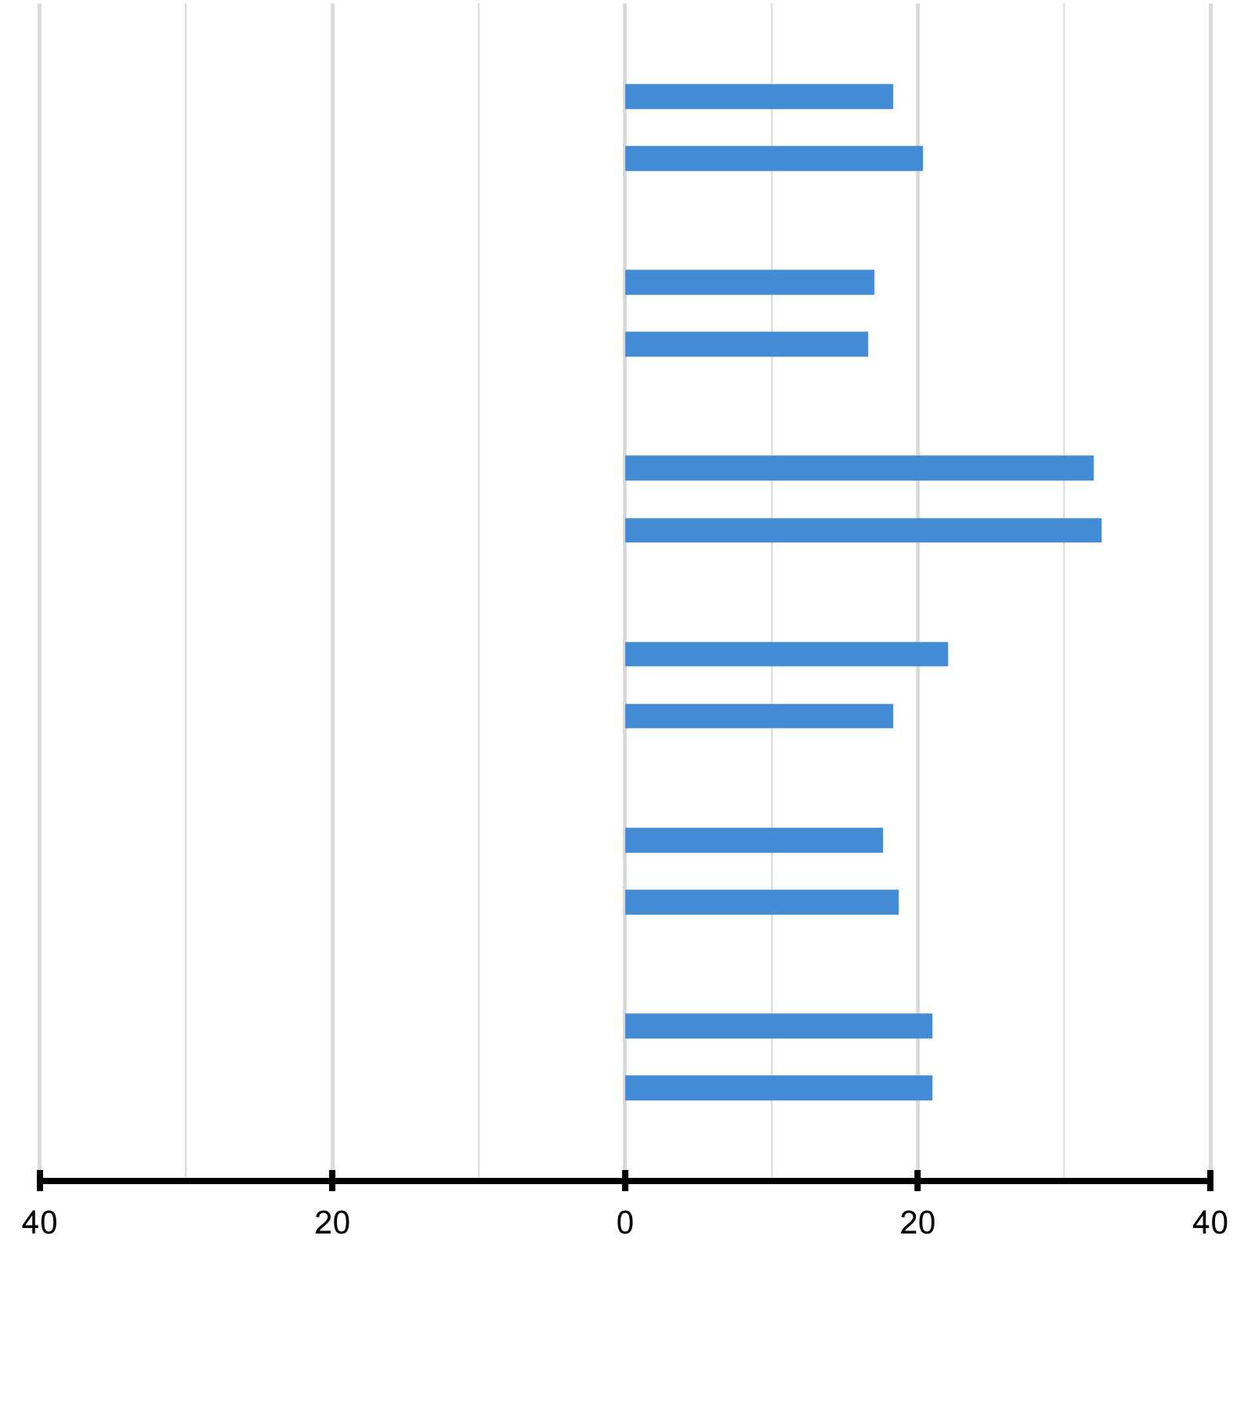
 |  | Percentuale di studenti |  | Punteggio medio |  | Percentuale di studenti |  | Punteggio medio |  |  |  |  | Femmine (punteggio più alto) | Maschi (punteggio più alto)
 | Nord Ovest
 | Grado 4 | 50 | (1.4) | 518 | (5.9) | 50 | (1.4) | 536 | (6.2) | 18 | (5.0)
 | Grado 5 | 50 | (1.4) | 557 | (5.3) | 50 | (1.4) | 577 | (6.0) | 20 | (4.8)
 | Nord Est
 | Grado 4 | 48 | (1.4) | 510 | (5.0) | 52 | (1.4) | 527 | (5.7) | 17 | (6.1)
 | Grado 5 | 48 | (1.4) | 552 | (4.7) | 52 | (1.4) | 569 | (5.9) | 17 | (6.4)
 | Centro
 |  |  |  |  |  | 52 | (1.3) | 535 | (5.1) | 32 | (5.4)
 |  |  |  |  |  | 52 | (1.3) | 578 | (4.5) | 33 | (4.7)
...
 |  |  |  |  |  | 52 | (1.6) | 514 | (5.5) | 22 | (5.0)
 |  |  |  |  |  | 52 | (1.6) | 549 | (5.7) | 18 | (5.8)
...
 |  |  |  |  |  | 53 | (2.5) | 490 | (8.8) | 18 | (6.8)
 |  |  |  |  |  | 53 | (2.5) | 519 | (11.5) | 19 | (7.3)
...
 |  |  |  |  |  | 52 | (0.7) | 522 | (2.9) | 21 | (2.5)
 |  |  |  |  |  | 52 | (0.7) | 560 | (3.2) | 21 | (2.6)

 |  |  |  |  |  |  |  |  |  |  |  |  | █ Differenza statisticamente significativa (p < 0.05)
 |  |  |  |  |  |  |  |  |  |  |  |  | █ Differenza non statisticamente significativa
...

Tabella A_14
Matematica • Gradi 4–5
Tabella A_14: Risultati in matematica rispetto ai benchmark internazionali per macroarea geografica

Avanzato
Alto
Intermedio
Base
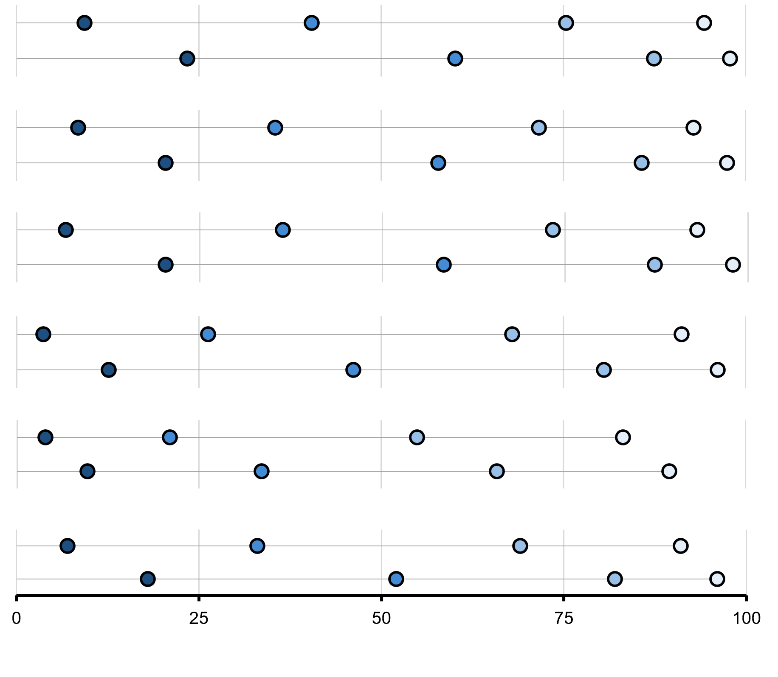
 | Advanced |  | High |  | Intermediate |  | Low
9 |  | 40 |  | 75 |  | 94
23 |  | 60 |  | 87 |  | 98
 |  | Macroarea geografica | Percentuale di studenti che hanno raggiunto i benchmark internazionali | Livello Avanzato (625) |  | Livello Alto (550) |  | Livello Intermedio (475) |  | Livello Base (400)
 |  | Nord Ovest
 |  | Grado 4 |  | 9 | (1.2) | 40 | (3.5) | 75 | (2.8) | 94 | (1.2)
 |  | Grado 5 |  | 23 | (2.6) | 60 | (2.9) | 87 | (1.6) | 98 | (0.6)
 | Advanced |  | High |  | Intermediate |  | Low
8 |  | 35 |  | 72 |  | 93
20 |  | 58 |  | 86 |  | 97
 |  | Nord Est
 |  | Grado 4 |  | 8 | (1.3) | 35 | (2.4) | 72 | (2.5) | 93 | (1.3)
 |  | Grado 5 |  | 20 | (2.2) | 58 | (2.4) | 86 | (1.9) | 97 | (0.9)
 | Advanced |  | High |  | Intermediate |  | Low
7 |  | 36 |  | 73 |  | 93
20 |  | 58 |  | 87 |  | 98
 |  | Centro
 |  | Grado 4 |  | 7 | (1.3) | 36 | (2.5) | 73 | (2.4) | 93 | (1.3)
 |  | Grado 5 |  | 20 | (2.0) | 58 | (2.6) | 87
 | Advanced |  | High |  | Intermediate |  | Low
4 |  | 26 |  | 68 |  | 91
13 |  | 46 |  | 81 |  | 96
 |  | Sud
 |  | Grado 4 |  | 4 | (0.9) | 26 | (2.6) | 68
 |  | Grado 5 |  | 13 | (1.5) | 46 | (3.0) | 81
 | Advanced |  | High |  | Intermediate |  | Low
4 |  | 21 |  | 55 |  | 83
10 |  | 34 |  | 66 |  | 90
 |  | Sud Isole
 |  | Grado 4 |  | 4 | (1.2) | 21 | (3.3) | 55
 |  | Grado 5 |  | 10 | (2.1) | 34 | (4.8) | 66
7 |  | 33 |  | 69 |  | 91
18 |  | 52 |  | 82 |  | 96
 |  | Italia
 |  | Grado 4 |  | 7 | (0.6) | 33 | (1.4) | 69
 |  | Grado 5 |  | 18 | (1.1) | 52 | (1.5) | 82

 | ( ) Gli errori standard sono riportati tra parentesi. I risultati sono arrotondati al numero intero più vicino (in alcuni casi i totali non sono del tutto coerenti).

 | FONTE: IEA's Trends in International Matematica and Science Study - TIMSS 2023 Longitudinal

Tabella A_15
Matematica • Gradi 4–5
Tabella A_15: Background socioeconomico familiare e incremento dei punteggi per macroarea geografica
Dati basati sulle risposte dei genitori nel 2023

 | Agli studenti sono stati assegnati dei punteggi in base a quanto riferito dai genitori in merito ai quattro indicatori della scala di Background socioeconomico familiare. La scala è stata suddivisa in tre categorie: Gli studenti con uno Background Socioeconomico Alto hanno ottenuto un punteggio pari o superiore a 11,1 corrispondente, mediamente, a genitori che hanno dichiarato di avere più di 25 libri in casa e di avere più di 25 libri per bambini in casa, con almeno un genitore che ha terminato l'università e con almeno un genitore che ha un'occupazione di livello alto. Gli studenti con uno Background Socioeconomico Basso hanno ottenuto un punteggio pari o inferiore a 8,7 corrispondente, mediamente, a genitori che hanno dichiarato di avere 25 libri o meno in casa e di avere 25 libri per bambini o meno in casa, con nessuno dei due genitori che ha superato l'istruzione secondaria superiore e con nessuno dei due genitori con almeno un'occupazione di livello medio. Tutti gli altri studenti avevano uno Background Socioeconomico Medio.

 |  | Macroarea geografica | Livello Alto | Livello Medio | Livello Basso
...

Tabella A_16
Matematica • Gradi 4–5
Tabella A_16: Background socioeconomico familiare e punteggi medi per macroarea geografica
Dati basati sulle risposte dei genitori nel 2023 e 2024

 | Agli studenti sono stati assegnati dei punteggi in base a quanto riferito dai genitori in merito ai quattro indicatori della scala di Background socioeconomico familiare. La scala è stata suddivisa in tre categorie: Gli studenti con uno Background Socioeconomico Alto hanno ottenuto un punteggio pari o superiore a 11,1 corrispondente, mediamente, a genitori che hanno dichiarato di avere più di 25 libri in casa e di avere più di 25 libri per bambini in casa, con almeno un genitore che ha terminato l'università e con almeno un genitore che ha un'occupazione di livello alto. Gli studenti con uno Background Socioeconomico Basso hanno ottenuto un punteggio pari o inferiore a 8,7 corrispondente, mediamente, a genitori che hanno dichiarato di avere 25 libri o meno in casa e di avere 25 libri per bambini o meno in casa, con nessuno dei due genitori che ha superato l'istruzione secondaria superiore e con nessuno dei due genitori con almeno un'occupazione di livello medio. Tutti gli altri studenti avevano uno Background Socioeconomico Medio.

 |  | Macroarea geografica | Livello Alto | Livello Medio | Livello Basso | Punteggio medio nella scala
...

